1. 起動と投入
1. 起動 ～ PDF を投入

STEP 1 YHG.exe を起動
ダブルクリックで起動。ブラウザ画面が自動で開きます（別途ブラウザを開く必要はありません）。

STEP 2 構造図 PDF と計算書 PDF をドラッグ＆ドロップ
左：構造図（小梁リスト・スラブリスト・基礎梁リスト等）／右：計算書（小梁編・スラブ編）。複数ファイル可。

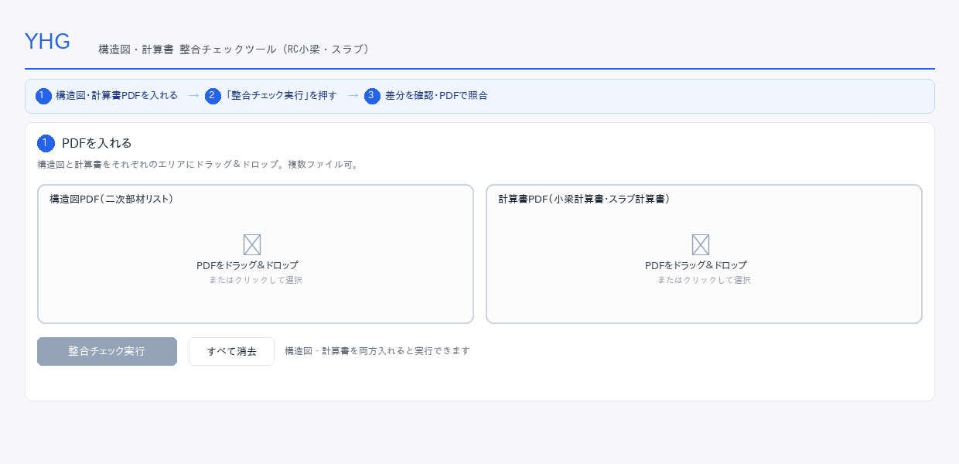

✅ 構造図と計算書を両方入れた時点で「整合チェック実行」ボタンが青く有効になります。

2. チェック実行
2. 整合チェック実行

STEP 1 ファイル投入後、ボタンが有効化される
両方のドロップエリアにファイルが入ると「整合チェック実行」が押せるようになります。

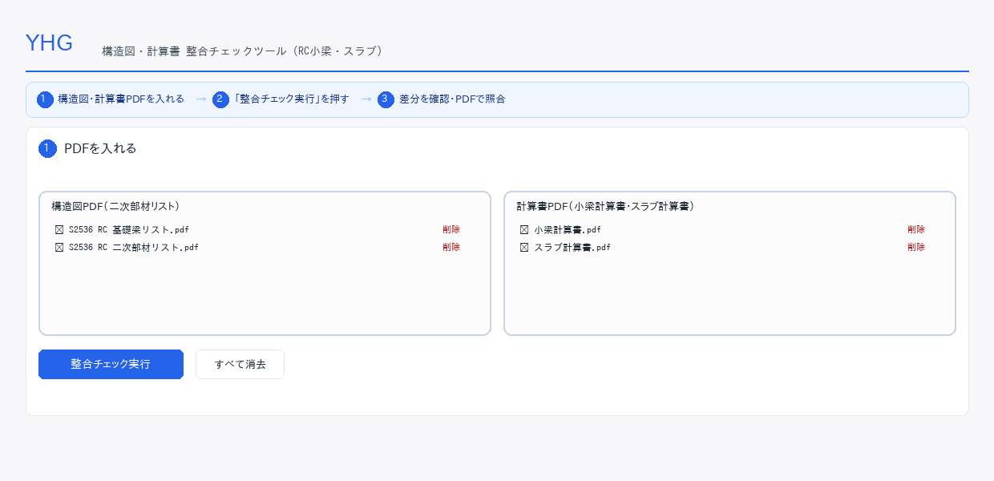

STEP 2 クリックして待つ（通常 20〜60 秒）
計算書 PDF のページ数に比例して処理時間が変わります。 50 ページを超える計算書や複数ファイルを同時投入した場合は 1 分前後かかることがあります。

3. 結果の見方
3. 結果の見方とフィルタ

結果テーブルは「符号 ＋ 判定 ＋ 配筋値 ＋ 操作（PDFで照合）」で構成されます。判定の色で重要度が一目で分かります。

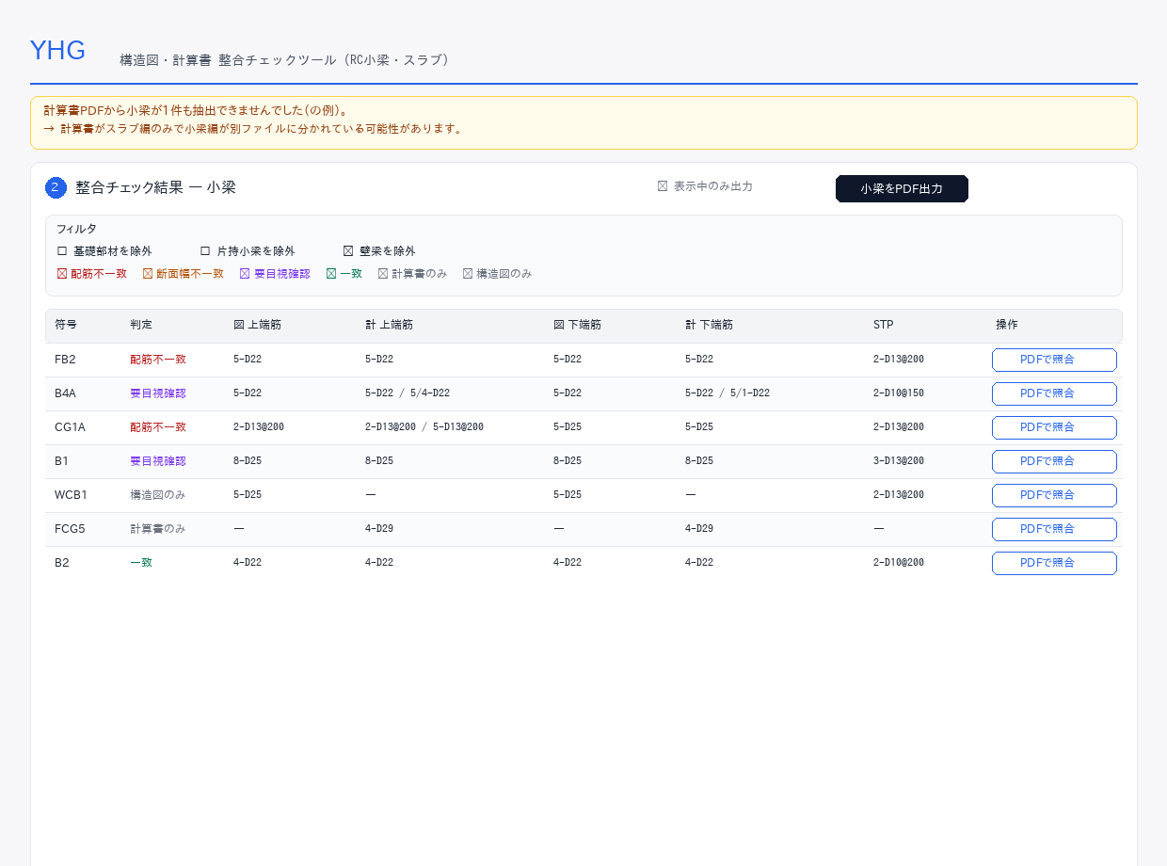

 | 判定の色凡例
 |  | 配筋不一致／断面幅不一致 | 設計者確認が必要
 |  | 要目視確認 | 連梁・複数検討・包絡記載など。PDFで照合して目視確認
 |  | 一致 | 対応不要（既定で非表示）
 |  | 計算書のみ／構造図のみ | 片側にしか存在しない符号

 | フィルタ
・基礎部材（FB/FCG/FG）／片持小梁（CB/WCB）／壁梁（WB）を一括非表示にできます。 ・判定種別（配筋不一致・要目視確認 等）ごとに表示／非表示を切替。 ・フィルタ状態は PDF レポート出力にも反映されます（チェックボックスで切替可）。

4. PDFで照合
4. PDFで照合（差分を画像で目視）

結果テーブルの「PDFで照合」ボタンを押すと、構造図と計算書の該当箇所を画像で並べて確認できます。 橙枠＝部材全体、赤枠＝差分箇所。

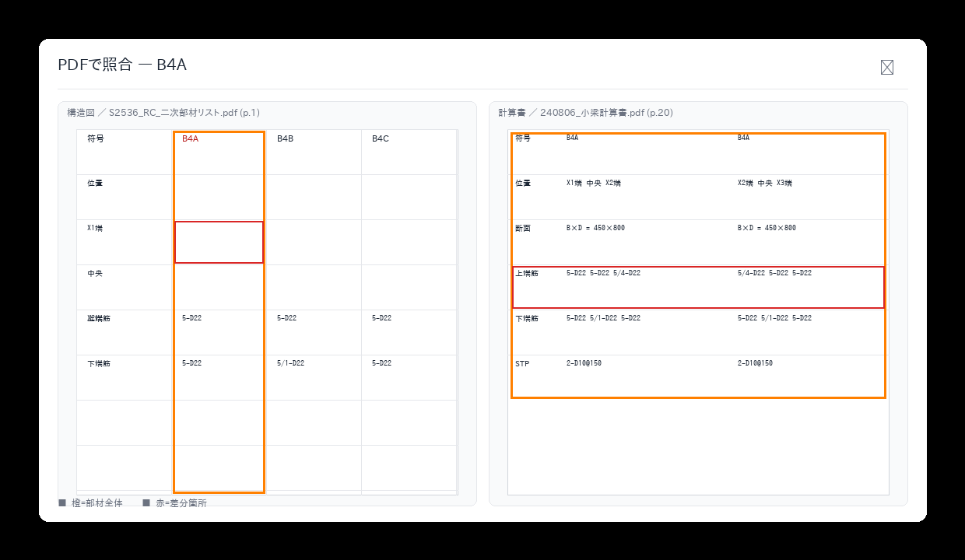

ヒント: モーダルが開かない／画像が出ないときは、一度モーダルを閉じて再度開く。 それでも出ない場合は「すべて消去」→ ファイル再アップロード → 整合チェック再実行。

5. レポート出力
5. PDF レポート出力

「小梁をPDF出力」「スラブをPDF出力」ボタンで、差分箇所を 1 冊の PDF にまとめて保存できます。 社内回覧・是正会議・記録保存に。

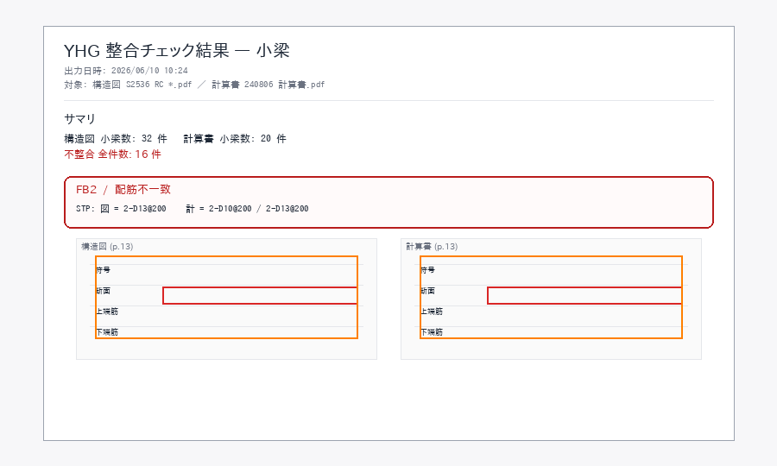

・各差分について 構造図と計算書を見開きで横並びに表示 ・部材全体は橙枠、差分行は赤枠でハイライト ・元 PDF のページ番号を併記（差分箇所への遡及確認が容易）

